123 児童福祉施設数（人口10万人当たり）
123 児童福祉施設数（人口10万人当たり）

 | 時点 2024(R6)年10月1日（毎年）
 | 単位 所 |  |  |  |  |  |  |  | 偏差値 |  | 53.1
順位 |  | 都道府県名 |  | 数 値 |  |  | 順位 | 都道府県名 |  | 数 値

 |  | 0 | 全 国 |  | 32.4 | 0.0 | 24 | 0 | 広 島 |  | 32.3
1 |  | 0 | 沖 縄 |  | 56.5 | 0.0 | 25 | 0 | 京 都 |  | 31.9
2 |  | 0 | 高 知 |  | 54.1 | 0.0 | 26 | 0 | 山 口 |  | 31.5
3 |  | 0 | 島 根 |  | 47.0 | 0.0 | 27 | 0 | 神奈川 |  | 31.0
4 |  | 0 | 鳥 取 |  | 46.9 | 0.0 | 27 | 0 | 愛 媛 |  | 31.0
5 |  | 0 | 宮 崎 |  | 46.6 | 0.0 | 29 | 0 | 滋 賀 |  | 30.6
6 |  | 0 | 宮 城 |  | 45.7 | 0.0 | 30 | 0 | 大 分 |  | 30.4
7 |  | 0 | 長 野 |  | 42.9 | 0.0 | 31 | 0 | 北海道 |  | 30.3
8 |  | 0 | 岩 手 |  | 41.7 | 0.0 | 32 | 0 | 福 岡 |  | 30.0
9 |  | 0 | 熊 本 |  | 41.3 | 0.0 | 33 | 0 | 岐 阜 |  | 28.4
10 |  | 0 | 山 形 |  | 41.1 | 0.0 | 34 | 0 | 和歌山 |  | 28.1
11 |  | 0 | 長 崎 |  | 40.7 | 0.0 | 35 | 0 | 福 島 |  | 27.7
12 |  | 0 | 新 潟 |  | 38.4 | 0.0 | 35 | 0 | 石 川 |  | 27.7
13 |  | 0 | 東 京 |  | 37.9 | 0.0 | 37 | 0 | 岡 山 |  | 27.6
13 |  | 0 | 佐 賀 |  | 37.9 | 0.0 | 38 | 0 | 三 重 |  | 27.5
15 |  | 0 | 山 梨 |  | 37.4 | 0.0 | 39 | 0 | 栃 木 |  | 26.6
15 |  | 0 | 愛 知 |  | 37.4 | 0.0 | 40 | 0 | 茨 城 |  | 25.5
17 |  | ◎ | 千 葉 |  | 36.5 | 0.0 | 40 | 0 | 香 川 |  | 25.5
18 |  | 0 | 福 井 |  | 35.9 | 0.0 | 42 | 0 | 兵 庫 |  | 24.6
19 |  | 0 | 徳 島 |  | 35.8 | 0.0 | 43 | 0 | 富 山 |  | 23.9
20 |  | 0 | 秋 田 |  | 34.8 | 0.0 | 44 | 0 | 静 岡 |  | 23.8
21 |  | 0 | 鹿児島 |  | 34.4 | 0.0 | 45 | 0 | 大 阪 |  | 20.2
児童福祉施設数 （人口10万人当たり）
北海道 | 30.3
青 森 | 34.2
岩 手 | 41.7
宮 城 | 45.7
秋 田 | 34.8
山 形 | 41.1
福 島 | 27.7
茨 城 | 25.5
栃 木 | 26.6
群 馬 | 19.5
埼 玉 | 32.7
千 葉 | 36.5
東 京 | 37.9
神奈川 | 31
新 潟 | 38.4
富 山 | 23.9
石 川 | 27.7
福 井 | 35.9
山 梨 | 37.4
長 野 | 42.9
岐 阜 | 28.4
静 岡 | 23.8
愛 知 | 37.4
三 重 | 27.5
滋 賀 | 30.6
京 都 | 31.9
大 阪 | 20.2
兵 庫 | 24.6
奈 良 | 18.8
和歌山 | 28.1
鳥 取 | 46.9
島 根 | 47
岡 山 | 27.6
広 島 | 32.3
山 口 | 31.5
徳 島 | 35.8
香 川 | 25.5
愛 媛 | 31
高 知 | 54.1
福 岡 | 30
佐 賀 | 37.9
長 崎 | 40.7
熊 本 | 41.3
大 分 | 30.4
宮 崎 | 46.6
鹿児島 | 34.4
沖 縄 | 56.5
22 |  | 0 | 青 森 |  | 34.2 | 0.0 | 46 | 0 | 群 馬 |  | 19.5
23 |  | 0 | 埼 玉 |  | 32.7 | 0.0 | 47 | 0 | 奈 良 |  | 18.8

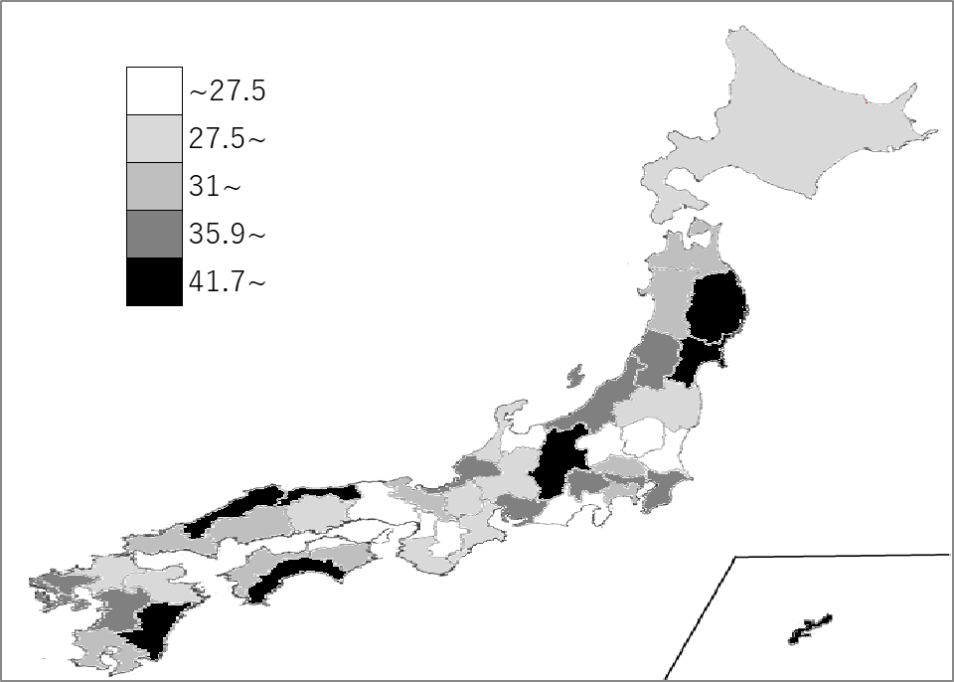
千葉県の推移
令和2年 | 35.1 | 29
令和3年 | 36.8 | 27
令和4年 | 37.8 | 27
令和5年 | 36.1 | 18
令和6年 | 36.5 | 17

《備 考》 ・資料出所 厚生労働省「社会福祉施設等調査」 ・算出方法 施設数÷人口 ・参 考 児童福祉施設 （助産施設、乳児院、母子生活支援施設、保育所等、児童養護施設など）

